同盾解析字段
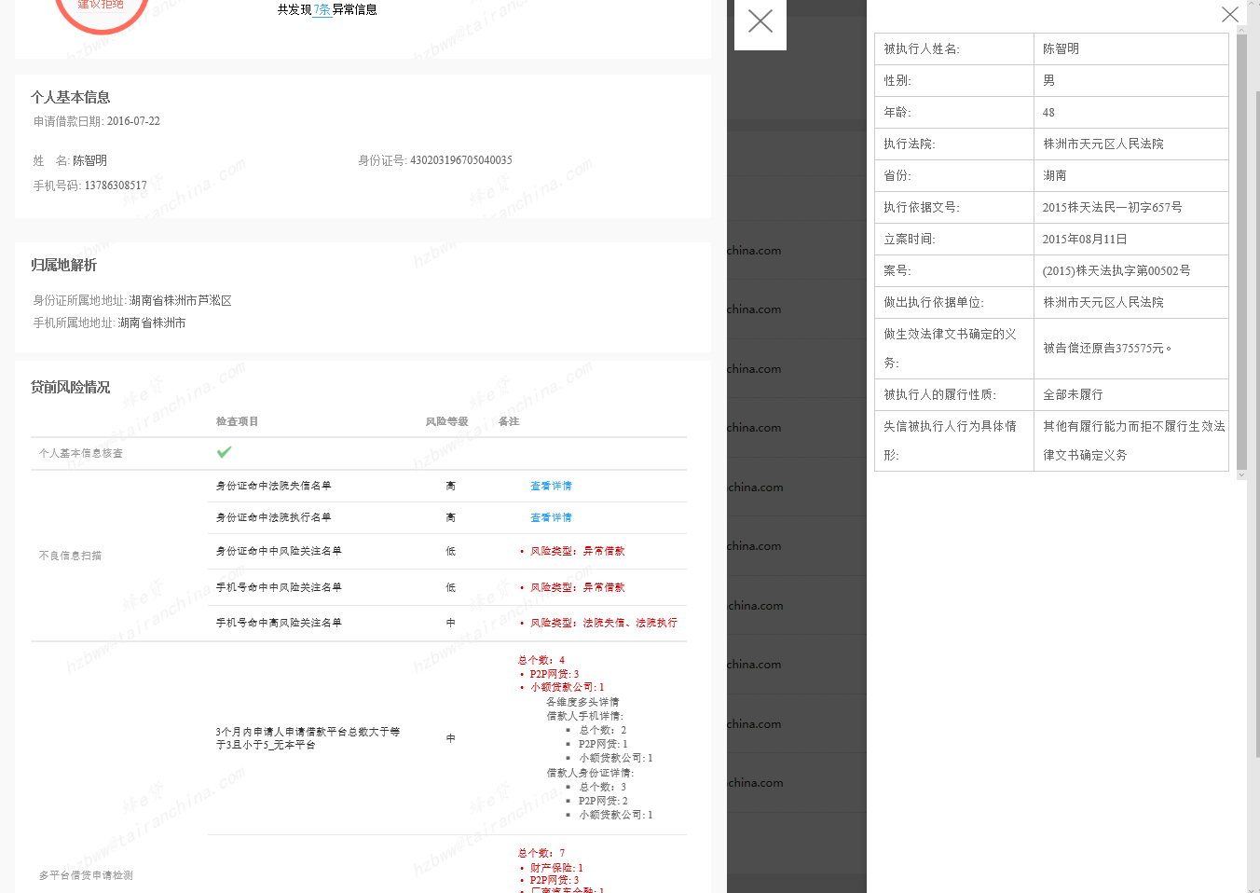
数据产品 | 中文名称 | 参数 | 字段英文名称（同盾） | 英文名称（蜂贷因子） | 字符类型 | 变量解释
信贷报告 | 姓名 | 输入（必填） | name | realname_user | String | 必填
 | 身份证号 | 输入（必填） | id_number | number_idcard | String | 必填
 | 手机号 | 输入（必填） | mobile | number_cellphone | String | 必填
 | 申请借款金额 | 输入（选填） | loan_amount |  | Double | 单位是人民币元
 | 申请借款期限 | 输入（选填） | loan_term |  | int | 会校验数据类型
 | 期限单位 | 输入（选填） | loan_term_unit |  | String | 默认是月，填写时可以为天或月:DAY,MONTH
 | 借款用途 | 输入（选填） | purpose |  | String
 | 进件省份 | 输入（选填） | apply_province |  | String | 查看省市城市表
 | 进件城市 | 输入（选填） | apply_city |  | String | 查看省市城市表
 | 进件渠道 | 输入（选填） | apply_channel |  | String
 | 申请借款日期 | 输入（选填） | loan_date |  | String | 格式yyyy-MM-dd 默认当前日期
 | 银行卡号 | 输入（选填） | card_number | number_bankcard | String | 推荐
 | 公司座机 | 输入（选填） | work_phone | telephone_company | String | 格式(区号+号码) 0571-1111111
 | 家庭座机 | 输入（选填） | home_phone |  | String | 格式(区号+号码) 0571-1111111
 | QQ | 输入（选填） | qq | number_qq | String | 推荐
 | 电子邮箱 | 输入（选填） | email | email | String | 推荐
 | 学历 | 输入（选填） | diploma | diploma | String | 参照学历表
 | 婚姻状况 | 输入（选填） | marriage | marriagestatus | String | 参照婚姻状态表
 | 房产情况 | 输入（选填） | house_property | is_house | String | （无房；有房有贷款；有房无贷款；其他）其中之一
 | 房产类型 | 输入（选填） | house_type | type_house | String | （商品房；经济适用房；商住两用房；拆迁房；自建房；宅基地；临建房；期房；预售房；其他 ）其中之一
 | 户籍地址 | 输入（选填） | registered_address | address_register | String | xx省xx市xx县xx镇xx村xx组xx号
 | 家庭地址 | 输入（选填） | home_address | address_home | String | xx省xx市xx区xx苑xx幢xx单元xx室
 | 通讯地址 | 输入（选填） | contact_address | address_contact | String | xx省xx市xx区xx苑xx幢xx单元xx室
 | 职业 | 输入（选填） | career |  | String | （政府官员、公务员；专业人员；企业高中级主管；军官；企业负责人、股东；企业基层主管、半专业人员；警察，消防员；操作人员；现役军人；技能工作、文艺工作者；个体商店老板；一般工人；业务人员；收货人员；无技术工人；保安、司机、服务、外送人员；农林牧渔；清洁人员；摊贩；实习生；退休；家庭主妇；学生；失业）其中之一
 | 申请人员类别 | 输入（选填） | applyer_type |  | String | （在职；学生 ） 其中之一
 | 工作时间 | 输入（选填） | work_time | time_entry_company | String | （1年以下；1年；2年；3-4年；5-7年；8-9年；10年以上）其中之一
 | 工作单位 | 输入（选填） | company_name | name_company | String
 | 单位地址 | 输入（选填） | company_address | address_company | String | xx省xx市xx区xx路xx号xx园xx号楼xx室
 | 公司行业 | 输入（选填） | company_industry |  | String | （农、林、牧、渔业；采掘业；制造业；电力、仓储和邮政业；信息传输、计算机服务和软件业；批发和零售业；住宿和餐饮业；金融业；房地产业；租赁和商务服务业；科学研究、技术服务业和地质勘察业；水利、环境和公共设施管理业；居民服务和其他服务业；教育；卫生、社会保障和社会福利业；文化、体育和娱乐业；公共管理和社会组织；国际组织；未知）其中之一
 | 公司性质 | 输入（选填） | company_type | property_company | String | （机关事业；国有股份；合资；私营；个体；其他） 其中之一
 | 职位 | 输入（选填） | occupation |  | String | 参照职位表
 | 年收入 | 输入（选填） | annual_income | income_year_pretax | String | (10000以下；10000-50000；50000-100000；100000-200000；200000以上)其中之一
 | 三个月内是否跨平台申请借款 | 输入（选填） | is_cross_loan |  | Boolean
 | 三个月内跨平台申请借款平台个数 | 输入（选填） | cross_loan_count |  | int
 | 三个月内是否跨平台借款负债 | 输入（选填） | is_liability_loan |  | Boolean
 | 三个月内跨平台借款负债平台个数 | 输入（选填） | liability_loan_count |  | int
 | 是否通过实名认证 | 输入（选填） | is_id_checked |  | Boolean
 | 第一联系人社会关系 | 输入（选填） | contact1_relation |  | String | 参照社会关系表
 | 第一联系人姓名 | 输入（选填） | contact1_name |  | String
 | 第一联系人身份证 | 输入（选填） | contact1_id_number |  | String
 | 第一联系人手机号 | 输入（选填） | contact1_mobile |  | String
 | 第一联系人家庭地址 | 输入（选填） | contact1_addr |  | String
 | 第一联系人工作单位 | 输入（选填） | contact1_com_name |  | String
 | 第一联系人工作地址 | 输入（选填） | contact1_com_addr |  | String
 | 第二联系人社会关系 | 输入（选填） | contact2_relation |  | String | 参照社会关系表
 | 第二联系人姓名 | 输入（选填） | contact2_name |  | String
 | 第二联系人身份证 | 输入（选填） | contact2_id_number |  | String
 | 第二联系人手机号 | 输入（选填） | contact2_mobile |  | String
 | 第二联系人家庭地址 | 输入（选填） | contact2_addr |  | String
 | 第二联系人工作单位 | 输入（选填） | contact2_com_name |  | String
 | 第二联系人工作地址 | 输入（选填） | contact2_com_addr |  | String
 | 第三联系人社会关系 | 输入（选填） | contact3_relation |  | String | 参照社会关系表
 | 第三联系人姓名 | 输入（选填） | contact3_name |  | String
 | 第三联系人身份证 | 输入（选填） | contact3_id_number |  | String
 | 第三联系人手机号 | 输入（选填） | contact3_mobile |  | String
 | 第三联系人家庭地址 | 输入（选填） | contact3_addr |  | String
 | 第三联系人工作单位 | 输入（选填） | contact3_com_name |  | String
 | 第三联系人工作地址 | 输入（选填） | contact3_com_addr |  | String
 | 第四联系人社会关系 | 输入（选填） | contact4_relation |  | String | 参照社会关系表
 | 第四联系人姓名 | 输入（选填） | contact4_name |  | String
 | 第四联系人身份证 | 输入（选填） | contact4_id_number |  | String
 | 第四联系人手机号 | 输入（选填） | contact4_mobile |  | String
 | 第四联系人家庭地址 | 输入（选填） | contact4_addr |  | String
 | 第四联系人工作单位 | 输入（选填） | contact4_com_name |  | String
 | 第四联系人工作地址 | 输入（选填） | contact4_com_addr |  | String
 | 第五联系人社会关系 | 输入（选填） | contact5_relation |  | String | 参照社会关系表
 | 第五联系人姓名 | 输入（选填） | contact5_name |  | String
 | 第五联系人身份证 | 输入（选填） | contact5_id_number |  | String
 | 第五联系人手机号 | 输入（选填） | contact5_mobile |  | String
 | 第五联系人家庭地址 | 输入（选填） | contact5_addr |  | String
 | 第五联系人工作单位 | 输入（选填） | contact5_com_name |  | String
 | 第五联系人工作地址 | 输入（选填） | contact5_com_addr |  | String
 | IP 地址 | 输入（选填） | ip_address |  | String | 线上借贷使用
 | 同盾设备指纹网页端 | 输入（选填） | token_id |  | String | 线上借贷使用
 | 同盾设备指纹移动端 | 输入（选填） | black_box |  | String | 线上借贷使用
 | 是否调用实名认证接口 | 输入（选填） | realname_call |  | Boolean | 三方数据服务使用 示例：true/false；若不传则不调用
 | 客户主动传递的实名认证一致性结果(例如，在其它途径已经验证过) | 输入（选填） | realname_consistence |  | String | 示例：0/1/2/100/401/500；0代表一致,1代表不一致,2代表库无记录,100代表非法参数,401代表请求超时,500代表服务器内部错误。该字段若传值则不会调用实名认证接口，规则引擎将直接以此字段的值作为判断依据。若不传该字段，则调用同盾的第三方数据源服务。
 | 是否调用银行卡-姓名一致性验证接口 | 输入（选填） | card_name_call |  | Boolean | 三方数据服务使用 示例：true/false；若不传则不调用
 | 客户主动传递的银行卡-姓名一致性结果(例如，在其它途径已经验证过) | 输入（选填） | card_name_consistence |  | String | 示例：0/1/2/100/401/500；0代表一致,1代表不一致,2代表库无记录,100代表非法参数,401代表请求超时,500代表服务器内部错误。该字段若传值则不会调用银行卡-姓名一致性验证接口，规则引擎将直接以此字段的值作为判断依据。若不传该字段，则调用同盾的第三方数据源服务。
 | 是否调用银行卡-手机号一致性验证接口 | 输入（选填） | card_mobile_call |  | Boolean | 三方数据服务使用 示例：true/false；若不传则不调用
 | 客户主动传递的银行卡-手机号一致性结果(例如，在其它途径已经验证过) | 输入（选填） | card_mobile_consistence |  | String | 示例：0/1/2/100/401/500；0代表一致,1代表不一致,2代表库无记录,100代表非法参数,401代表请求超时,500代表服务器内部错误。该字段若传值则不会调用银行卡-手机号一致性验证接口，规则引擎将直接以此字段的值作为判断依据。若不传该字段，则调用同盾的第三方数据源服务。
 | 是否调用手机号-姓名一致性验证接口 | 输入（选填） | mobile_name_call |  | Boolean | 三方数据服务使用 示例：true/false；若不传则不调用
 | 客户主动传递的手机号-姓名一致性结果(例如，在其它途径已经验证过) | 输入（选填） | mobile_name_consistence |  | String | 示例：0/1/2/100/401/500；0代表一致,1代表不一致,2代表库无记录,100代表非法参数,401代表请求超时,500代表服务器内部错误。该字段若传值则不会调用手机号-姓名一致性验证接口，规则引擎将直接以此字段的值作为判断依据。若不传该字段，则调用同盾的第三方数据源服务。
 | 是否调用手机号-身份证一致性验证接口 | 输入（选填） | mobile_idnumber_call |  | Boolean | 三方数据服务使用 示例：true/false；若不传则不调用
 | 客户主动传递的手机号-身份证一致性结果(例如，在其它途径已经验证过) | 输入（选填） | mobile_idnumber_consistence |  | String | 示例：0/1/2/100/401/500；0代表一致,1代表不一致,2代表库无记录,100代表非法参数,401代表请求超时,500代表服务器内部错误。该字段若传值则不会调用手机号-身份证一致性验证接口，规则引擎将直接以此字段的值作为判断依据。若不传该字段，则调用同盾的第三方数据源服务。
 | 是否调用手机号-身份证-姓名一致性验证接口 | 输入（选填） | mobile_idnumber_name_call |  | Boolean | 三方数据服务使用 示例：true/false；若不传则不调用
 | 客户主动传递的手机号-身份证-姓名一致性结果(例如，在其它途径已经验证过) | 输入（选填） | mobile_idnumber_name_consistence |  | String | 示例：0/1/2/100/401/500；0代表一致,1代表不一致,2代表库无记录,100代表非法参数,401代表请求超时,500代表服务器内部错误。该字段若传值则不会调用手机号-身份证-姓名一致性验证接口，规则引擎将直接以此字段的值作为判断依据。若不传该字段，则调用同盾的第三方数据源服务。
 | 是否调用学历查询接口 | 输入（选填） | degree_query_call |  | Boolean | 三方数据服务使用 示例：true/false；若不传则不调用
 | 报告头
 | 报告id | 输出 | _id | td__id | String | 58116ab2e4b02230154d79b0
 | 报告类别 | 输出 | _class | td__class | String
 | 报告对象身份证号 | 输出 | id_number | td_id_number | String
 | 报告对象姓名 | 输出 | name | td_name | String
 | 报告对象手机号 | 输出 | mobile | td_mobile | String
 | 报告时间戳 | 输出 | timestamp | td_timestamp | String | 1477536434060
 | 报告获取状态 | 输出 | status | td_status | Long
 | 报告主体
 | 报告是否获取成功 | 输出 | success | td_returnValue_success | Boolean | false:调用失败；true:调用成功
 | 报告编号 | 输出 | report_id | td_returnValue_report_id | String
 | 申请编号 | 输出 | application_id | td_returnValue_application_id | String
 | 报告分类 | 输出 | _class | td_returnValue_report__class | String
 | 风险分数 | 输出 | final_score | td_returnValue_final_score | Int
 | 风险结果 | 输出 | final_decision | td_returnValue_final_decision | String | 枚举值：Accept、Review、Reject；相应的描述为：建议通过、建议审核、建议拒绝；
 | 扫描时间 | 输出 | apply_time | td_returnValue_apply_time | String | UNIX时间戳,单位毫秒
 | 报告时间 | 输出 | report_time | td_returnValue_report_time | String | UNIX时间戳,单位毫秒
 | 设备类型 | 输出 | device_type | td_returnValue_device_type | String | 申请审核传入token_id或black_box时才有
 | 代理信息 | 输出 | proxy_info | td_returnValue_proxy_info | Array | 一级循环对象数组，申请审核传入ip_address时才有，详见下面目录
 | 代理端口 | 输出 | port | td_returnValue_proxy_info_N_port | String
 | 代理协议 | 输出 | proxyProtocol | td_returnValue_proxy_info_N_proxyProtocol | String
 | 代理类型 | 输出 | proxyType | td_returnValue_proxy_info_N_proxyType | String
 | 设备环境信息 | 输出 | device_info | td_returnValue_device_info | Object | 申请审核传入token_id和black_box时才有
 | 设备环境信息接受类型 | 输出 | accept | td_returnValue_device_info_accept | String
 | 设备环境信息接受类型编码 | 输出 | acceptEncoding | td_returnValue_device_info_acceptEncoding | String
 | 设备环境信息接受类型使用语言 | 输出 | acceptLanguage | td_returnValue_device_info_acceptLanguage | String
 | 设备使用浏览器 | 输出 | browser | td_returnValue_device_info_browser | String
 | 设备使用浏览器类型 | 输出 | browserType | td_returnValue_device_info_browserType | String
 | 设备使用浏览器版本 | 输出 | browserVersion | td_returnValue_device_info_browserVersion | String
 | 设备使用浏览器的面板 | 输出 | canvas | td_returnValue_device_info_canvas | String
 | 设备使用浏览器Cookies是否开启 | 输出 | cookieEnabled | td_returnValue_device_info_cookieEnabled | String
 | 设备ID | 输出 | deviceId | td_returnValue_device_info_deviceId | String
 | 设备类型 | 输出 | deviceType | td_returnValue_device_info_deviceType | String
 | 浏览器flash是否启用 | 输出 | flashEnabled | td_returnValue_device_info_flashEnabled | String
 | 浏览器字体编号 | 输出 | fontId | td_returnValue_device_info_fontId | String
 | 浏览器fpCookie | 输出 | fpCookie | td_returnValue_device_info_fpCookie | String
 | 设备序列号 | 输出 | identifier | td_returnValue_device_info_identifier | String
 | 请求编码 | 输出 | langRes | td_returnValue_device_info_langRes | String
 | 请求支持语言 | 输出 | languageRes | td_returnValue_device_info_languageRes | String
 | 操作系统 | 输出 | os | td_returnValue_device_info_os | String
 | 插件列表 | 输出 | pluginList | td_returnValue_device_info_pluginList | String
 | 跳转引用路径 | 输出 | refer | td_returnValue_device_info_refer | String
 | 跳转路径 | 输出 | referer | td_returnValue_device_info_referer | String
 | 屏幕参数 | 输出 | screenRes | td_returnValue_device_info_screenRes | String
 | 智能标识ID | 输出 | smartId | td_returnValue_device_info_smartId | String
 | 软件ID | 输出 | softId | td_returnValue_device_info_softId | String
 | TCP操作系统 | 输出 | tcpOs | td_returnValue_device_info_tcpOs | String
 | tokenID | 输出 | tokenId | td_returnValue_device_info_tokenId | String
 | 真实IP地址 | 输出 | trueIp | td_returnValue_device_info_trueIp | String
 | 用户代理信息 | 输出 | userAgent | td_returnValue_device_info_userAgent | String
 | 版本 | 输出 | version | td_returnValue_device_info_version | String
 | 地理位置信息 | 输出 | geo_ip | td_returnValue_geo_ip | Object | 申请审核传入ip_address时才有
 | ip地址 | 输出 | ip | td_returnValue_geo_ip_ip | String
 | long 型ip | 输出 | lip | td_returnValue_geo_ip_lip | String
 | IP地址所处国家 | 输出 | country | td_returnValue_geo_ip_country | String
 | 所在省份 | 输出 | province | td_returnValue_geo_ip_province | String
 | IP地址所处城市 | 输出 | city | td_returnValue_geo_ip_city | String
 | IP地址所处区县 | 输出 | county | td_returnValue_geo_ip_county | String
 | 互联网服务提供商 | 输出 | isp | td_returnValue_geo_ip_isp | String
 | 纬度 | 输出 | latitude | td_returnValue_geo_ip_latitude | String
 | 经度 | 输出 | longitude | td_returnValue_geo_ip_longitude | String
 | 真实地理位置信息 | 输出 | geo_trueip | td_returnValue_geo_trueip | Object | 申请审核传入token_id和black_box时才有
 | ip地址 | 输出 | ip | td_returnValue_geo_trueip_ip | String
 | long 型ip | 输出 | lip | td_returnValue_geo_trueip_lip | String
 | IP地址所处国家 | 输出 | country | td_returnValue_geo_trueip_country | String
 | 所在省份 | 输出 | province | td_returnValue_geo_trueip_province | String
 | IP地址所处城市 | 输出 | city | td_returnValue_geo_trueip_city | String
 | IP地址所处区县 | 输出 | county | td_returnValue_geo_trueip_county | String
 | 互联网服务提供商 | 输出 | isp | td_returnValue_geo_trueip_isp | String
 | 纬度 | 输出 | latitude | td_returnValue_geo_trueip_latitude | String
 | 经度 | 输出 | longitude | td_returnValue_geo_trueip_longitude | String
 | 同盾调用第三方数据详情 |  | kunta_call_result
 | 实名认证结果 | 输出 | real_name_check | td_returnValue_kunta_call_result_real_name_check | Array | 详情请参见实名认证详情
 | 调用结果 | 输出 | result | td_returnValue_kunta_call_result_real_name_check_M_result | String | 一致/不一致/库无记录/非法参数/请求超时/服务器内部错误/调用失败
 | 调用结果编码 | 输出 | result_code | td_returnValue_kunta_call_result_real_name_check_M_result_code | String | 0/1/2/100/401/500/501
 | 是否扣费 | 输出 | flow_charge | td_returnValue_kunta_call_result_real_name_check_M_flow_charge | Boolean
 | 姓名 | 输出 | name | td_returnValue_kunta_call_result_real_name_check_M_name | String
 | 身份证 | 输出 | id_number | td_returnValue_kunta_call_result_real_name_check_M_id_number | String
 | 银行卡号-姓名一致性验证结果 | 输出 | card_name_check | td_returnValue_kunta_call_result_card_name_check | Array | 详情请参见银行卡号-姓名一致性验证详情
 | 调用结果 | 输出 | result | td_returnValue_kunta_call_result_card_name_check_M_result | String | 一致/不一致/库无记录/非法参数/请求超时/不支持该银行卡验证/服务器内部错误/调用失败
 | 调用结果编码 | 输出 | result_code | td_returnValue_kunta_call_result_card_name_check_M_result_code | String | 0/1/2/100/401/405/500/501
 | 是否扣费 | 输出 | flow_charge | td_returnValue_kunta_call_result_card_name_check_M_flow_charge | Boolean
...

